关系图
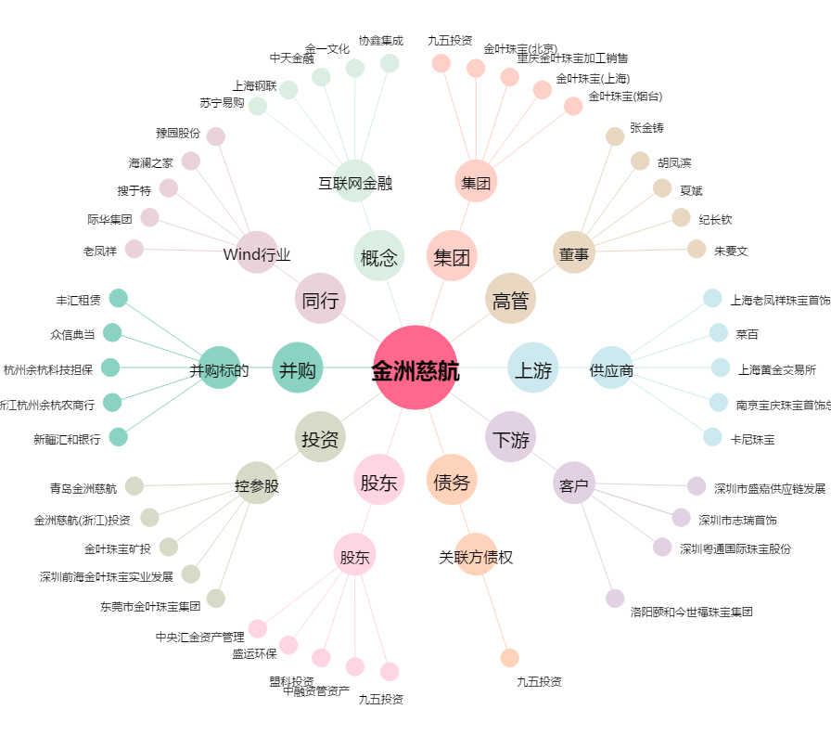
金洲慈航[000587.SZ] - 关系概览图

